상품제안서
협립 3단 암막고밀도커넥션 VIP 완전자동 우양산 | 상품코드: S22163

 |  |  |  |  |  |  | 02-713-8555 | www.synergygift.co.kr
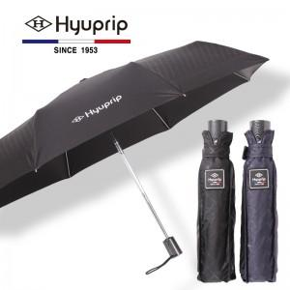

【상세/제작정보】

【인쇄/포장옵션】 | 실크 / 포장지포장

【공급단가】 | 수량 | 50~ | 100~ | 500~ | 1,000~ | 2,000~
*VAT별도 | 단가 | 17,360원 | 16,740원 | 16,120원 | 15,500원 | 14,880원

【상품 URL】 | https://www.synergygift.co.kr:443/src/goods_detail.php?gdno=22163

